Feuil1
 |  | Combinaison du potentiel du projet , de l'étude PESTEL, et de l'analyse des RISQUES pour la synthèse SWOT

POTENTIEL DU PROJET
MATRICE DES RISQUES

SYNTHESE SWOT
FORCES
- Le ROI du projet est de 114%
- Coûts fixes réduits
- Disponibilité des ressources
- Equipe motivée
- Gouvernance de projet
FAIBLESSES
- Manque de visibilité sur le budget
- Indisponibilité de certaines ressources compétentes
- Manque d’intérêt d’une partie prenante
MENACES
- Les syndicats n'approuvent pas le projet
- Concurrence rude
OPPORTUNITES
- Partenariats solides
- Nouvelle réglementation en faveur du projet
- Croissance du marché
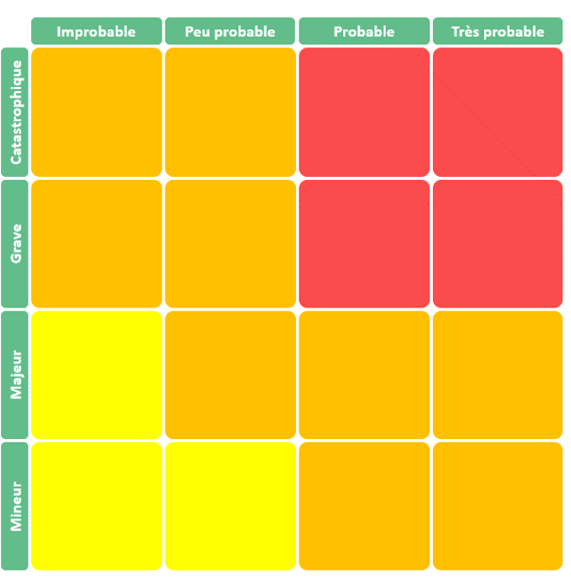
Manque de visibilité sur le budget
Manque d’intérêt d’une partie prenante
ELEMENTS DE FORCE | NOTE / 10
Le ROI du projet est de 114%
Disponibilité des ressources
Equipe motivée
Coûts fixes réduits
Gouvernance de projet
Indisponibilité de certaines ressources compétentes
Les syndicats n'approuvent pas le projet

PESTEL

 |  |  | INFLUENCES EXTERNES | + -
 |  |  | Partenariats solides | +
 |  |  | Croissance du marché | +
 |  |  | Concurrence rude | -
 |  |  | Complexité légale | -

